PLANTA INFOTEP
DIRECTORIO FUNCIONARIOS INSTITUTO NACIONAL DE FORMACION TÉCNICA PROFESIONAL - INFOTEP- SAN ANDRÉS ISLA
NOMBRE FUNCIONARIO | CARGO | CÓDIGO | GRADO | DEPENDENCIA | E-MAIL | TELÉFONO | ENLACE SIGEP
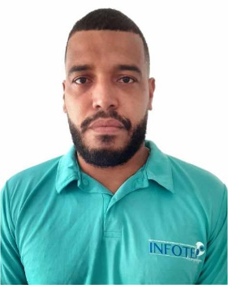 CHARLES GALLARDO HUMPHRIES | Rector de Institución | 151 | 6 | Rectoria | rectoria@infotepsai.edu.co | (+578) 512-5770 Ext 2001/2002 | https://www1.funcionpublica.gov.co/web/sigep2/hdv/-/directorio/S535315-0824-4/view
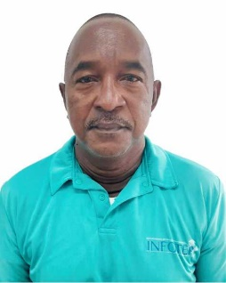 ANDRES AVELINO MEZA VILLAREAL | Vicerrector Aministrativo y Finaciero | 171 | 3 | Vicerrectoría Administrativa y Financiera | vicerrectoria.administrativa@infotepsai.edu.co | (+578) 512-5770 Ext 1002 | https://www1.funcionpublica.gov.co/web/sigep/hdv/-/directorio/S135355-0824-4/view
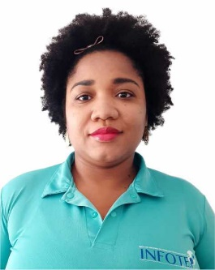 JAMINA HENRY TALAIGUA | Vicerrector Acádemico | 171 | 3 | Vicerrectoría Académica | vicerrectoria.academica@infotepsai.edu.co | (+578) 512-5770 Ext 2003 | https://www1.funcionpublica.gov.co/web/sigep/hdv/-/directorio/S1122627-0824-4/view
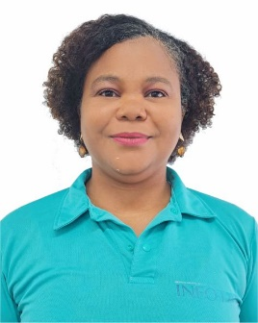 LYNNE ANNE DAVIS SJOGREEN | Profesional Especializado Planeación | 2028 | 12 | Planeación | planeacion@infotepsai.edu.co | (+578) 512-5770 Ext 2005 | https://www1.funcionpublica.gov.co/web/sigep2/hdv/-/directorio/S3259331-0824-4/view
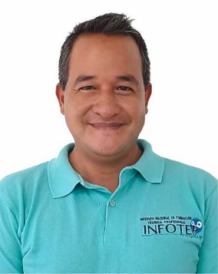 IAN DAVID CRIOLLO CRUZ | Profesional Especializado Investigación | 2028 | 12 | Investigación | coordinación.investigación@infotepsai.edu.co | (+578) 512-5770 Ext 2004 | https://www1.funcionpublica.gov.co/web/sigep/hdv/-/directorio/S524433-0824-4/view
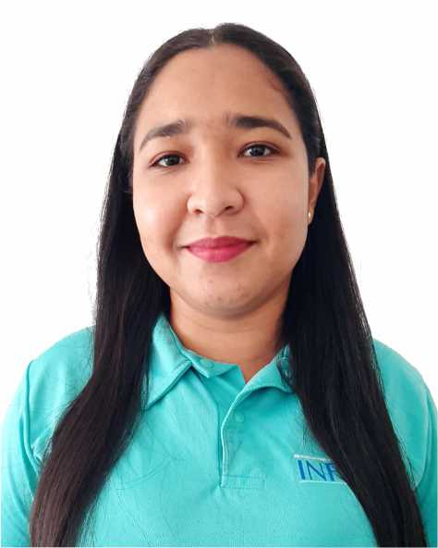 SURISADAYS BAENA SÁNCHEZ | Profesional Especializado Coordinación Académica | 2028 | 12 | Vicerrectoría Académica | coordinacion.academica@infotepsai.edu.co | (+578) 512-5770 Ext 1015 | https://www1.funcionpublica.gov.co/web/sigep/hdv/-/directorio/S1861887-0824-4/view
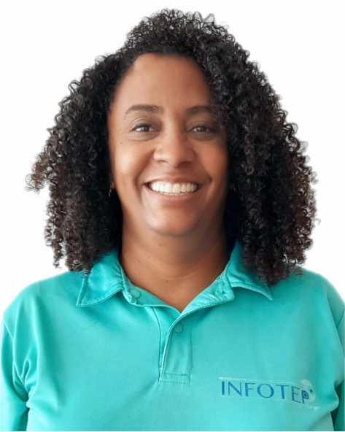 JULIETT OROZCO BAENA | Profesional Especializado Coordinación Extensión | 2028 | 12 | Vicerrectoría Académica | coordinacion.extension@infotepsai.edu.co | (+578) 512-5770 Ext 1014 | https://www1.funcionpublica.gov.co/web/sigep2/hdv/-/directorio/S135360-0824-4/view
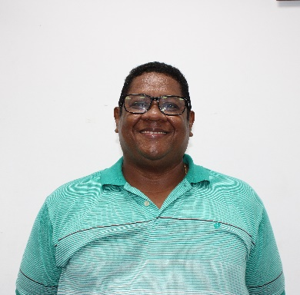 JAIME EDUARDO JIMENEZ ASIS | Profesional Talento Humano | 2044 | 8 | Vicerrectoría Administrativa y Financiera | talentohumano@infotepsai.edu.co | (+578) 512-5770 Ext 1006 | https://www1.funcionpublica.gov.co/web/sigep2/hdv/-/directorio/S4200255-0824-4/view
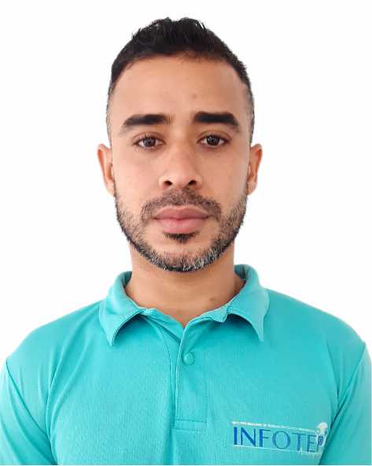 MICHAEL CASTRO NEWLOVE | Profesional Universitario Contabilidad | 2044 | 5 | Vicerrectoría Administrativa y Financiera | michael.castro@infotepsai.edu.co | (+578) 512-5770 Ext 1004 | https://www1.funcionpublica.gov.co/web/sigep2/hdv/-/directorio/S2859176-0824-4/view
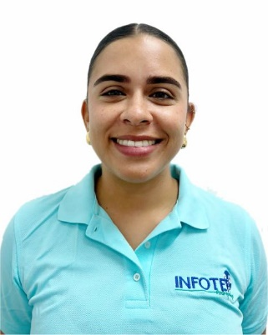 LUISA ARCHBOLD ROBINSON | Profesional Universitario Bienestar Universitario | 2044 | 3 | Vicerrectoría Académica | bienestar@infotepsai.edu.co | (+578) 512-5770 Ext 1013 | https://www1.funcionpublica.gov.co/web/sigep2/hdv/-/directorio/S4200255-0824-4/view
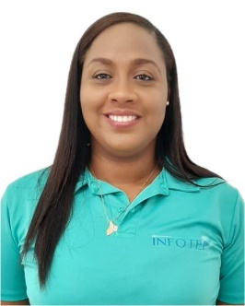 JANELLE FORBES SUÁREZ | Profesional Universitario Calidad | 2044 | 5 | Vicerrectoría Académica | coordinacion.sig@infotepsai.edu.co | (+578) 512-5770 Ext 2005 | https://www1.funcionpublica.gov.co/web/sigep2/hdv/-/directorio/S479144-0824-4/view
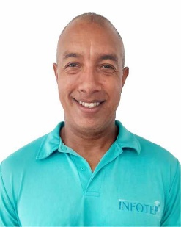 EMELINO O`NEILL PEREZ | Profesional Universitario Centro de Lenguas | 2044 | 9 | Vicerrectoría Académica | centrodelenguas@infotepsai.edu.co | (+578) 512-5770 Ext 1016 | https://www1.funcionpublica.gov.co/web/sigep2/hdv/-/directorio/S325343-0824-4/view
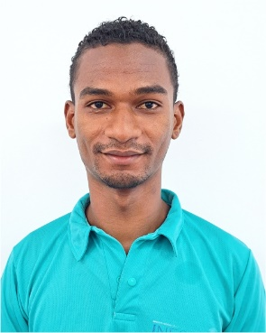 JAINER ENRIQUE LORA BALCAZAR | Profesional Universitario de Sistemas | 2044 | 5 | Vicerrectoría Administrativa y Financiera | jlora@infotepsai.edu.co | (+578) 512-5770 Ext 1006 | https://www1.funcionpublica.gov.co/web/sigep2/hdv/-/directorio/S3127080-0824-4/view
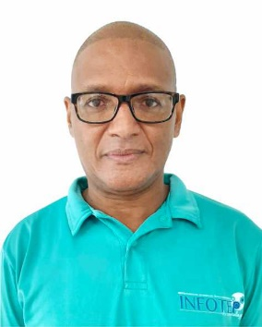 ISMARINO JOSÉ MARTINEZ AGÁMEZ | Profesional Universitario Presupuesto | 2044 | 8 | Vicerrectoría Administrativa y Financiera | presupuesto@infotepsai.edu.co | (+578) 512-5770 Ext 1003 | https://www1.funcionpublica.gov.co/web/sigep2/hdv/-/directorio/S1558883-0824-4/view
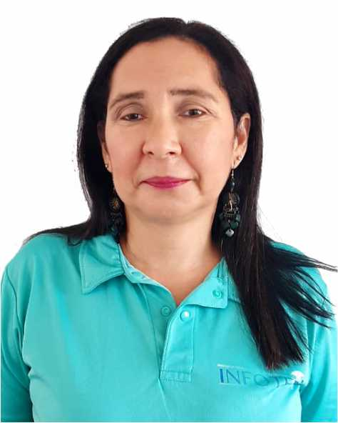 PATRICIA MARENGO TORRENEGRA | Profesional Universitario Admisiones | 2044 | 1 | Vicerrectoría Académica | admisiones@infotepsai.edu.co | (+578) 512-5770 Ext 1009 | https://www1.funcionpublica.gov.co/web/sigep2/hdv/-/directorio/S27014-0824-4/view
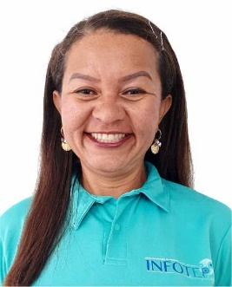 ZORAIDA ISABEL VANEGAS ROMERO | Profesional Universitario Biblioteca | 2044 | 5 | Vicerrectoría Académica | biblioteca@infotepsai.edu.co | (+578) 512-5770 Ext 1011 | https://www1.funcionpublica.gov.co/web/sigep2/hdv/-/directorio/S23772-0824-4/view
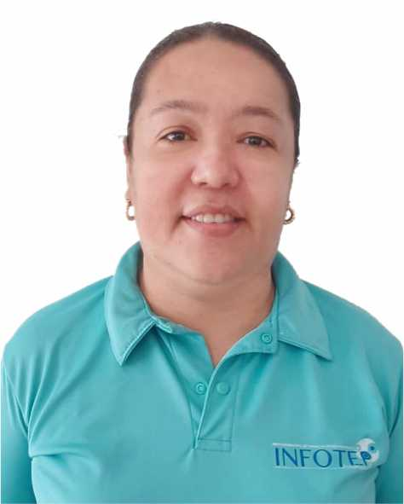 PAULA PATRICIA SOLANO SARMIENTO | Pagadora | 4173 | 20 | Vicerrectoría Administrativa y Financiera | paula.solano@infotepsai.edu.co | (+578) 512-5770 Ext 1005 | https://www1.funcionpublica.gov.co/web/sigep2/hdv/-/directorio/S32594-0824-4/view
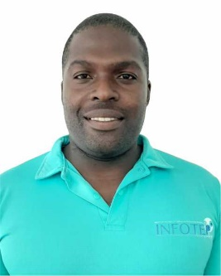 WESNEY SHAYAN JAMES REID. | Técnico Administrativo Almacén | 3124 | 11 | Vicerrectoría Administrativa y Financiera | almacen@infotepsai.edu.co | (+578) 512-5770 Ext 1018 | https://www1.funcionpublica.gov.co/web/sigep2/hdv/-/directorio/S1904578-0824-4/view
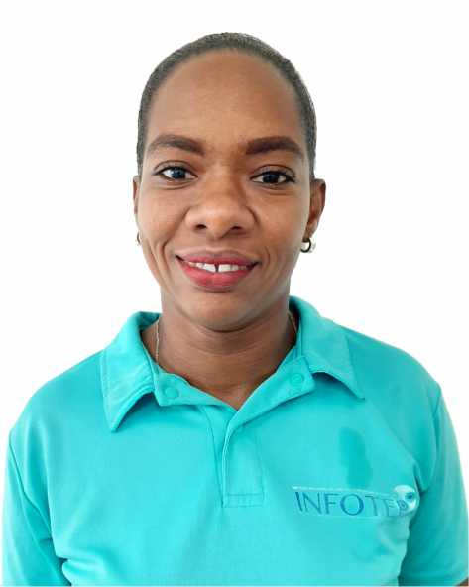 CRICIA SHIRLEY POMARE BOXTON | Secretaria Ejecutiva Administrativa | 4178 | 14 | Vicerrectoría Administrativa y Financiera | secretariaviceadministrativa@infotepsai.edu.co | (+578) 512-5770 Ext 1001 | https://www1.funcionpublica.gov.co/web/sigep/hdv/-/directorio/S512156-0824-4/view
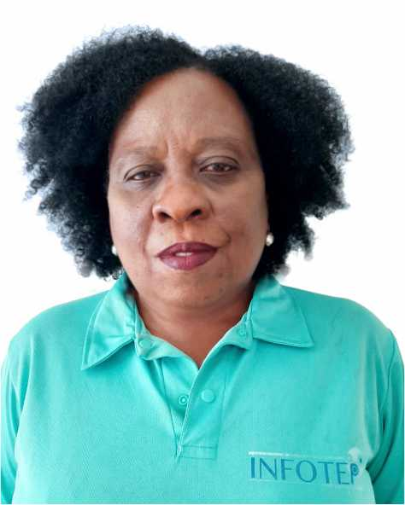 MARTHA FOX BISCAÍNO | Secretaria / Gestión Documental | 4178 | 12 | Vicerrectoría Administrativa y Financiera | gestiondocumental@infotepsai.edu.co | (+578) 512-5770 Ext 2008 | https://www1.funcionpublica.gov.co/web/sigep2/hdv/-/directorio/S54247-0824-4/view
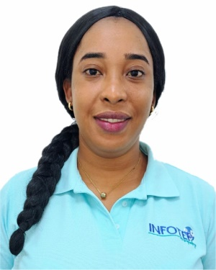 SHANNEM NICOLE MYLES POMARE | Secretaria Ventanilla Única | 4178 | 12 | Vicerrectoría Administrativa y Financiera | serviciocliente@infotepsai.edu.co | (+578) 512-5770 Ext 1010 | https://www1.funcionpublica.gov.co/web/sigep2/hdv/-/directorio/S2612463-0824-4/view
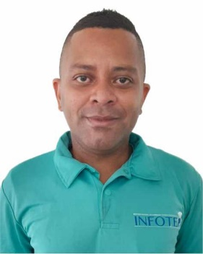 MARCOS DICK DAVIS MARES | Docente Asistente Tiempo Completo | N/A | N/A | Vicerrectoría Académica | mdavis@infotepsai.edu.co | (+578) 512-5770 | https://www1.funcionpublica.gov.co/web/sigep2/hdv/-/directorio/S480111-0824-4/view
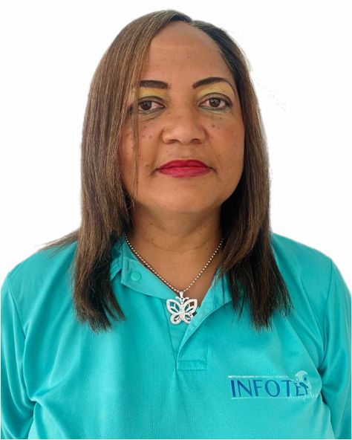 ELIZABETH OUTTEN LYNTON | Docente Asistente Tiempo Completo | N/A | N/A | Vicerrectoría Académica | eoutten@infotepsai.edu.co | (+578) 512-5770 | https://www1.funcionpublica.gov.co/web/sigep2/hdv/-/directorio/S405431-0824-4/view
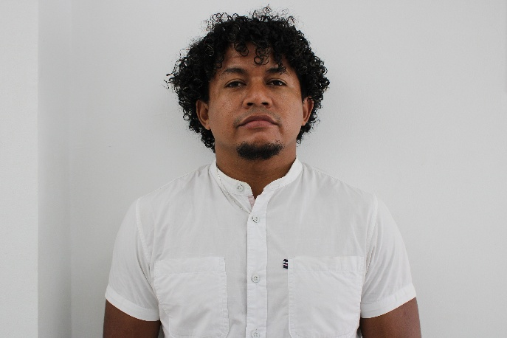 JOHN MICHAEL CARDOZO ANAYA | Docente Asistente Tiempo Completo | N/A | N/A | Vicerrectoría Académica | jcardozo@infotepsai.edu.co | (+578) 512-5770 | https://www1.funcionpublica.gov.co/web/sigep2/hdv/-/directorio/S3151986-0824-4/view
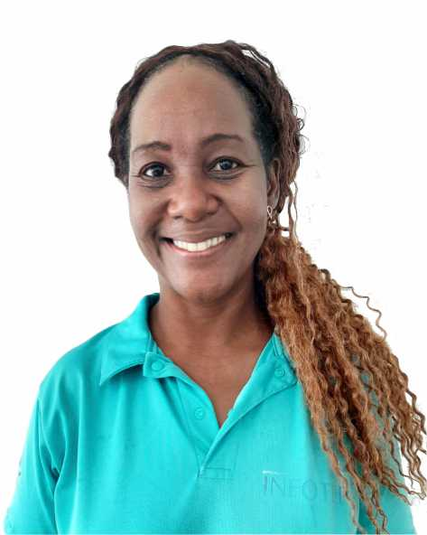 ISABEL GALLARDO LIVINSTON | Docente asistente Tiempo Completo | N/A | N/A | Vicerrectoría Académica | isabel.gallardo@infotepsai.edu.co | (+578) 512-5770 | https://www1.funcionpublica.gov.co/web/sigep2/hdv/-/directorio/S3322459-0824-4/view
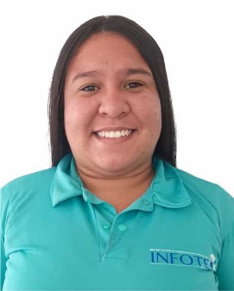 OMARIS PÉREZ CASTILLO | Docente Auxiliar Tiempo completo | N/A | N/A | Vicerrectoría Académica | operez@infotep.edu.co | (+578) 512-5770 | https://www1.funcionpublica.gov.co/web/sigep2/hdv/-/directorio/S2868604-0824-4/view
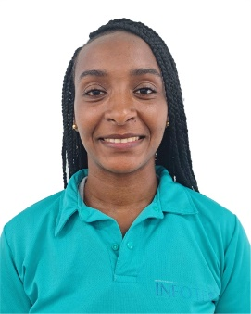 DONNA BRYAN TATHUM | Docente Auxiliar Tiempo completo | N/A | N/A | Vicerrectoría Académica | donna.bryan@infotepsai.edu.co | (+578) 512-5772 | https://www1.funcionpublica.gov.co/web/sigep2/hdv/-/directorio/S1725003-0824-4/view
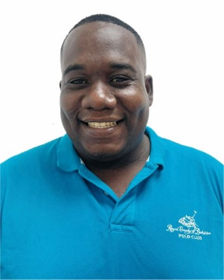 DERICK LOSANO HUDGSON DAWNS | Docente Auxiliar Tiempo Completo | N/A | N/A | Vicerrectoría Académica | dhudgson@infotepsai.edu.co | (+578) 512-5773 | https://www1.funcionpublica.gov.co/web/sigep2/hdv/-/directorio/S4434335-0824-4/view
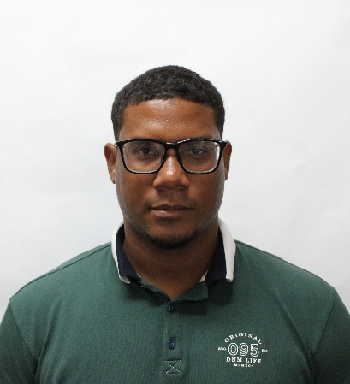 DWITH GREGORY NEWBALL DE AVILA | Docente Auxiliar Tiempo Completo | N/A | N/A | Vicerrectoría Académica | dhoward@infotepsai.edu.co | (+578) 512-5774 | https://www1.funcionpublica.gov.co/web/sigep2/hdv/-/directorio/S539456-0824-4/view
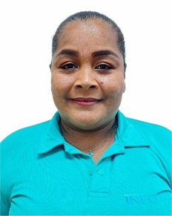 BETINA BLEYDIS BARROZO CISNERO | Docente Auxiliar Tiempo Completo | N/A | N/A | Vicerrectoría Académica | bbarrozo@infotepsai.edu.co | (+578) 512-5775 | https://www1.funcionpublica.gov.co/web/sigep2/hdv/-/directorio/S4200255-0824-4/view
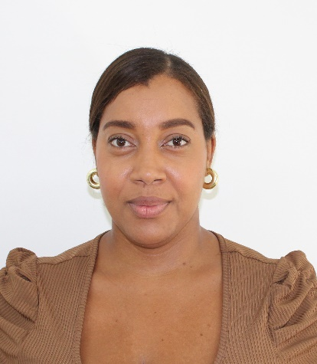 LEONELA AURELIANA HOWARD PADILLA | Docente Auxiliar Tiempo completo | N/A | N/A | Vicerrectoría Académica | lpadillah@infotepsai.edu.co | (+578) 512-5775 | https://www1.funcionpublica.gov.co/web/sigep2/hdv/-/directorio/S4200255-0824-4/view
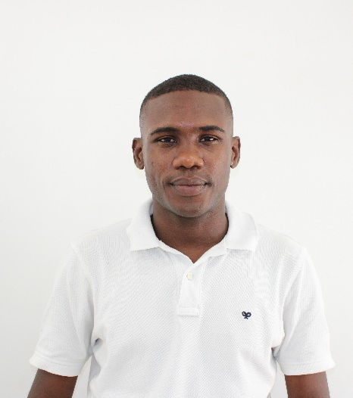 SCOTT GORDON FORBES | Docente de Tiempo Completo | N/A | N/A | Vicerrectoría Académica | sgordon@infotepsai.edu.co | (+578) 512-5776 | https://www1.funcionpublica.gov.co/web/sigep2/hdv/-/directorio/S4200255-0824-4/view
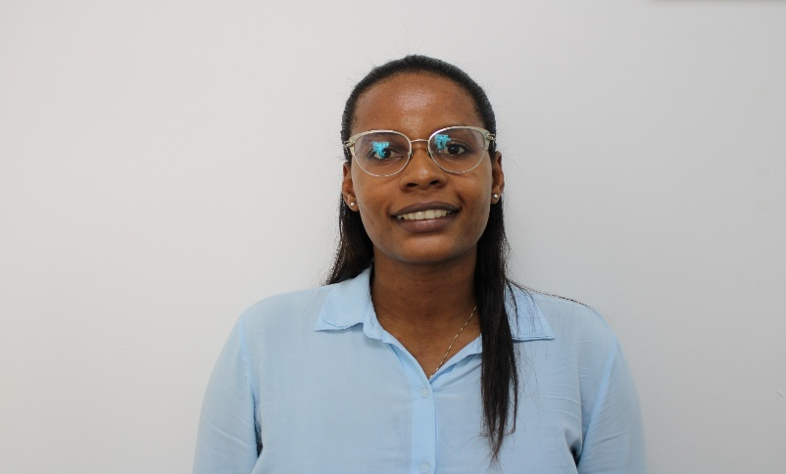 JILLANY HENRY POMARE | Docente Auxiliar Tiempo Completo | N/A | N/A | Vicerrectoría Académica | jhenry@infotepsai.edu.co | (+578) 512-5776 | https://www1.funcionpublica.gov.co/web/sigep2/hdv/-/directorio/S4200255-0824-4/view
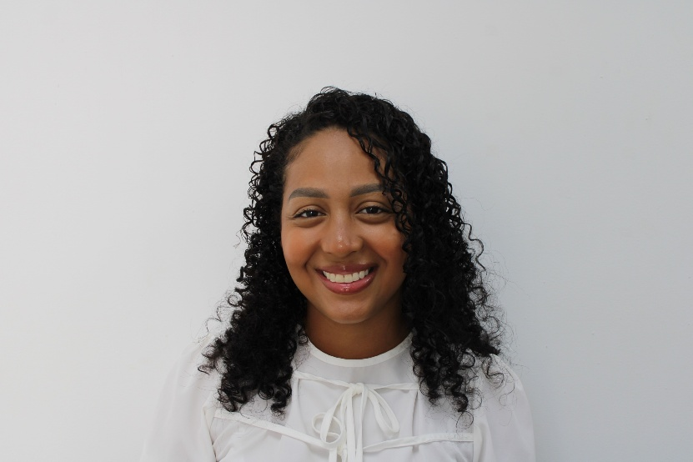 SULAMI CATALINA VILLAR CASTRO | Docente Auxiliar Tiempo Completo | N/A | N/A | Vicerrectoría Académica | svillar@infotepsai.edu.co | (+578) 512-5776 | https://www1.funcionpublica.gov.co/web/sigep2/hdv/-/directorio/S4200255-0824-4/view
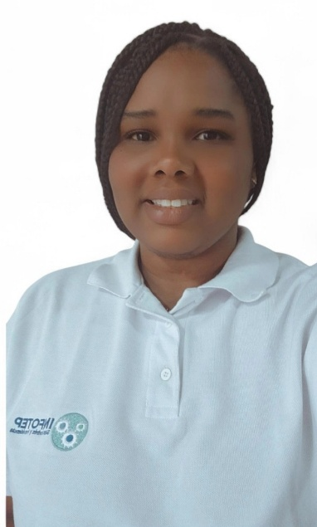 WHITNEY POMARE SMITH | Docente Asistente Tiempo Completo | N/A | N/A | Vicerrectoría Académica | wpomare@infotepsai.edu.co | (+578) 512-5776 | https://www1.funcionpublica.gov.co/web/sigep2/hdv/-/directorio/S4200255-0824-4/view

